Inv opg 12
Opgave 12

Kapitalværdimetoden, annuitetsmetoden og interne rentefods metode er alle
lige anvendelige.

a) Kapitalværdimetoden
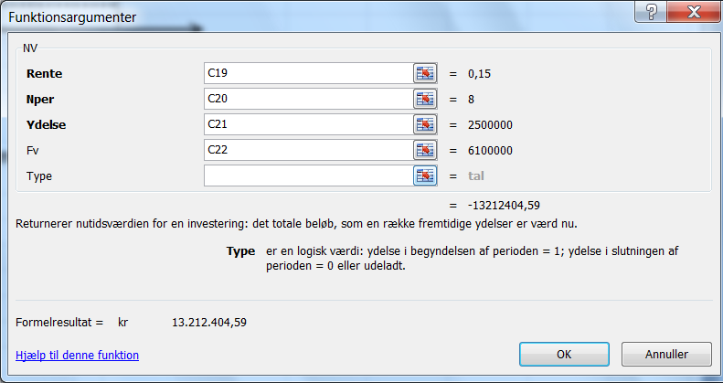
Nutidsværdi af indbetalinger:

Rate | = | 0.15
Nper | = | 8
Pmt | = | 2,500,000
Fv | = | 6,100,000

Pv | = | -PV(0,15;8;2500000;6100000) | = | kr 13,212,404.59

Investeringsudgift:

 | = | 10.150.000 + 1.600.000 | = | kr 11,750,000.00

Kapitalværdi |  |  | = | kr 1,462,404.59

b) Annuitetsmetoden

Dækningsbidrag |  |  | = | kr 2,500,000.00 | pr. år

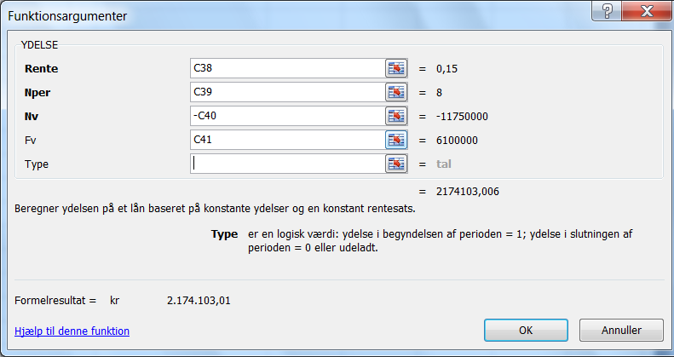
Kapitaltjeneste:

Rate | = | 0.15
Nper | = | 8
Pv | = | 11,750,000
Fv | = | 6,100,000

Pmt | = | PMT(0,15;8;-11750000;6100000) |  | kr 2,174,103.01 | pr. år

Annuitet |  |  | = | kr 325,896.99 | pr. år

Opgave 12, fortsat

c) Interne rentefods metode

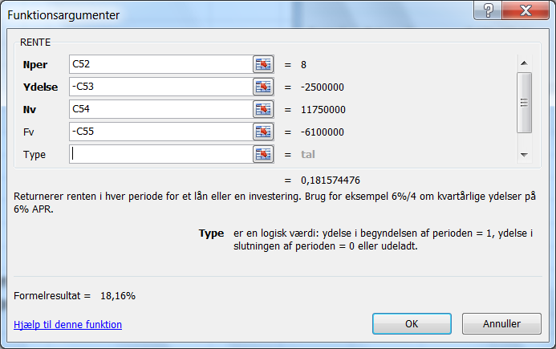
Nper | = | 8
Pmt | = | 2,500,000
Pv | = | 11,750,000
Fv | = | 6,100,000

Rate | = | RATE(8;-2500000;11750000;-6100000) | = | 18.16%

Kapitalværdien er positiv, annuiteten er positiv og den interne rentefod er større
end kalkulationsrentefoden. Investeringen er derfor fordelagtig.

